GIA CONG LAMINATE

CÔNG TY TNHH GỖ GERVIN
Địa chỉ: Xóm 3, Hưng Thịnh, Hưng Nguyên, Nghệ An
Điện thoại: 0967.181.786 - Email: contact@gervinwood.com
WWW.GERVINWOOD.COM
 |  |  |  |  |  |  |  |  |  |  |  |  |  | Trả ván DC và chỉ thừa cho khách
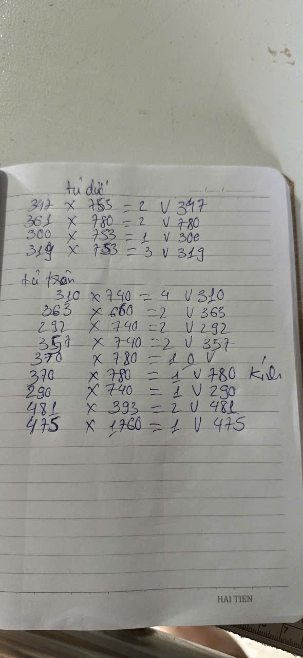

 |  |  |  |  |  |  |  | BÁO GIÁ KIÊM ĐƠN ĐẶT HÀNG
 |  |  |  |  |  |  |  | Ngày 18 tháng 6 năm 2026 |  |  |  |  |  |  |  | Ngày giờ chốt đơn: | 18/06/2026
 |  |  |  |  |  |  |  | Số phiếu: | 0118 |  |  |  |  |  |  | Số ngày phải giao từ lúc chốt đơn: | 5.00
 |  |  | Khách hàng: KH1188 - Thái Nguyễn |  |  |  |  |  |  |  |  |  |  |  |  | Ngày giờ phải giao hàng: | 23/06/2026
 |  |  | Địa chỉ: TP.Vinh, Nghệ An (0948.993.337)
 |  |  | Công ty TNHH Gỗ GERVIN xin cảm ơn quý khách hàng đã tin dùng sản phẩm của chúng tôi và xin được báo giá như sau:
Chi tiết | Stt | Mã hàng | Tên hàng hóa, dịch vụ | Kích thước (mm) |  | Số lượng | Cạnh vát | Dán cạnh |  |  |  | Số mét dán thẳng | Số mét dán vát | Số mét dán bản rộng 25-35mm | Số mét dán ván chiều rộng 40-59mm | Số mét dán bản rộng 17-39mm | Ghi chú
 |  |  |  | Cao (chiều vân gỗ) | Rộng |  |  | Cao | Cao | Rộng | Rộng |  |  |  |  |  |  | Chiều vân
CT | A |  | VẬT TƯ |  |  | 24 |  |  |  |  |  | 45.10 | 8.03 | 0.00 | 0.00 | 0.00 |  | Vát
CT | I |  | Tấm PLYWOOD (Foil, ván, chỉ khách mang đến) màu 613 vân gỗ, keo PUR (Gervin) = 1 tấm |  |  | 24 |  |  |  |  |  | 45.10 | 8.03 | 0.00 | 0.00 | 0.00
CT | 1 |  |  | 753 | 347 | 2 | Vát 347 | T | T | T | V | 3.71 | 0.69 | - | - | - |  | 347
CT | 2 |  |  | 361 | 780 | 2 | Vát 780 | V | T | T | T | 3.84 | 0.72 | - | - | - |  | 780
CT | 3 |  |  | 753 | 300 | 1 | Vát 300 | T | T | T | V | 1.81 | 0.30 | - | - | - |  | 300
CT | 4 |  |  | 753 | 319 | 3 | Vát 319 | T | T | T | V | 5.48 | 0.96 | - | - | - |  | 319
CT | 5 |  |  | 740 | 310 | 4 | Vát 310 | T | T | T | V | 7.16 | 1.24 | - | - | - |  | 310
CT | 6 |  |  | 660 | 363 | 2 | Vát 363 | T | T | T | V | 3.37 | 0.73 | - | - | - |  | 660
CT | 7 |  |  | 740 | 292 | 2 | Vát 292 | T | T | T | V | 3.54 | 0.58 | - | - | - |  | 740
CT | 8 |  |  | 740 | 357 | 2 | Vát 357 | T | T | T | V | 3.67 | 0.71 | - | - | - |  | 357
CT | 9 |  |  | 370 | 780 | 1 |  | T | T | T | T | 2.30 | - | - | - | - |  | 780
CT | 10 |  |  | 370 | 780 | 1 | Vát 780 | V | T | T | T | 1.93 | 0.37 | - | - | - | Kính đố 70 hèm s5r10 | 370
CT | 11 |  |  | 740 | 290 | 1 | Vát 290 | T | T | T | V | 1.77 | 0.29 | - | - | - |  | 740
CT | 12 |  |  | 393 | 481 | 2 | Vát 481 | T | T | T | V | 2.53 | 0.96 | - | - | - |  | 481
CT | 13 |  |  | 1760 | 475 | 1 | Vát 475 | T | T | T | V | 4.00 | 0.48 | - | - | - |  | 475
CT | B |  | Tính giá bán sản phẩm, dịch vụ: |  |  |  |  | Đơn vị |  |  | Số lượng | Đơn giá | Đơn giá chỉ |  |  |  | THÀNH TIỀN
GC | 1 |  | Tấm PLYWOOD (Foil, ván, chỉ khách mang đến) màu 613 vân gỗ, keo PUR (Gervin) = 1 tấm |  |  |  |  | tấm |  |  | 3.00 |  |  |  |  |  | - | Chỉ Laminate | bản rộng 21mm | bản rộng 44mm
GC | 2 |  | Công cắt tấm |  |  |  |  | tấm |  |  | 3.00 | 50,000 |  |  |  |  | 150,000
GC | 3 |  | Dán cạnh thẳng laminate, melamine sử dụng keo chống thấm nước PUR: Áp dụng cho tấm ván có chiều rộng từ 60mm trở lên, độ dày ván 9-21mm, sử dụng máy dán Homag, Cộng hòa LB Đức. |  |  |  |  | m |  |  | 47.36 | 12,000 |  |  |  |  | 568,285
GC | 4 |  | Dán cạnh Vát sử dụng máy dán acrylic: Áp dụng cho tấm ván có chiều rộng từ 60mm trở lên, độ dày ván 9-21mm + Công hoàn thiện sản phẩm |  |  |  |  | m |  |  | 8.44 | 25,000 |  |  |  |  | 210,892
GC | 5 |  | Nhân công và vật liệu đóng gói melamin, laminate |  |  |  |  | tấm |  |  | 3.00 | 40,000 |  |  |  |  | 120,000
GC | 6 |  | Giao hàng tại Vinh |  |  |  |  | lần |  |  | 1.00 | 100,000 |  |  |  |  | 100,000
 |  |  |  |  |  |  |  |  |  |  |  |  |  |  |  | TỔNG TIỀN HÀNG: | 1,149,000
 |  |  |  |  |  |  |  |  |  |  |  |  |  |  |  | Công nợ:
 |  |  |  |  |  |  |  |  |  |  |  |  |  |  |  | Đã CK:
 |  |  |  |  |  |  |  |  |  |  |  |  |  |  |  | Còn lại: | 1,149,000
 | Ghi chú:

 | - Dán cạnh thẳng tích chữ "T", dán cạnh vát 45 độ tích chữ "V" vào ô dán cạnh tương ứng.
 | - Chiều vân ván điền vào cột "CAO" ở bảng trên.

 |  |  | XÁC NHẬN BÊN MUA HÀNG |  |  | NGƯỜI CHÀO GIÁ |  |  |  |  | KẾ TOÁN XÁC NHẬN
 |  |  | (Ký, ghi rõ họ tên) |  |  | (Ký, ghi rõ họ tên) |  |  |  |  | (Ký, ghi rõ họ tên)

 | 1 |  | Đơn giá trên chưa bao gồm VAT.Đúng sai ±1 mm.
 | 2 |  | Ứng trước 50% tiền đơn hàng gia công, thanh toán 50% còn lại trước khi lấy hàng tại kho, giao hàng tại nhà máy bên bán sau 2 đến 3 ngày.
 | 3 |  | Khi mua tấm Quý khách vui lòng thanh toán 100% tiền hàng trước khi chuyển hàng ra khỏi kho bên bán.
 | 4 |  | Quý khách có thể thanh toán bằng tiền mặt hoặc chuyển khoản vào một trong các tài khoản sau:
 | 5 |  | Bảo hành cong vênh, bong tróc 12 tháng, bảo trì vĩnh viễn. Không bảo hành mối và ngập nước.
 |  |  |  |  |  |  |  |  |  |  |  |  |  |  |  |  |  |  |  |  | #REF! | #REF! | 1 | 2 | 3 | 4 | 5 | 6 | 7 | 8 | 9 | 10 | 11 | 12
 |  |  |  |  |  |  |  |  |  |  |  |  |  |  |  |  |  |  |  |  |  |  | #REF! | #REF! | #REF! | #REF! | #REF! | #REF! | #REF! | #REF! | #REF! | #REF! | #REF! | #REF!

LENH GIA CONG TAM
CÔNG TY TNHH GỖ GERVIN
Địa chỉ: Xóm 3, Hưng Thịnh, Hưng Nguyên, Nghệ An
Điện thoại: 0967.181.786 - Email: contact@gervinwood.com
WWW.GERVINWOOD.COM

 |  |  | LỆNH GIA CÔNG TẤM
 |  |  | Ngày 18 tháng 6 năm 2026
 |  |  | Số phiếu: | 0118
 | Khách hàng: KH1188 - Thái Nguyễn
 | Địa chỉ: TP.Vinh, Nghệ An (0948.993.337)
 | Đề nghị BP Kỹ thuật gia công các sản phẩm dưới đây:
B | Tính giá bán sản phẩm, dịch vụ: | Đơn vị |  |  | Số lượng |  | Ghi chú
1 | Tấm PLYWOOD (Foil, ván, chỉ khách mang đến) màu 613 vân gỗ, keo PUR (Gervin) = 1 tấm | tấm |  |  | 3
2 | Công cắt tấm | tấm |  |  | 3
3 | Dán cạnh thẳng laminate, melamine sử dụng keo chống thấm nước PUR: Áp dụng cho tấm ván có chiều rộng từ 60mm trở lên, độ dày ván 9-21mm, sử dụng máy dán Homag, Cộng hòa LB Đức. | m |  |  | 47.3571
4 | Dán cạnh Vát sử dụng máy dán acrylic: Áp dụng cho tấm ván có chiều rộng từ 60mm trở lên, độ dày ván 9-21mm + Công hoàn thiện sản phẩm | m |  |  | 8.4357
5 | Nhân công và vật liệu đóng gói melamin, laminate | tấm |  |  | 3

 | Bên giao lệnh |  |  | Kế toán |  | Kỹ thuật | Quản đốc/P.QĐ
 | (Ký, ghi rõ họ tên) |  |  | (Ký, ghi rõ họ tên) |  | (Ký, ghi rõ họ tên) | (Ký, ghi rõ họ tên)

